Sheet1
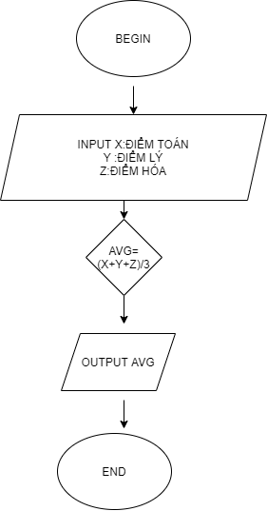

BEGIN

 | INPUT X :ĐIỂM TOÁN Y:ĐIỂM LÝ Z ĐIỂM HÓA
 | AVG=(X+Y+Z)/3
 | OUTPUT AVG
END

